説明
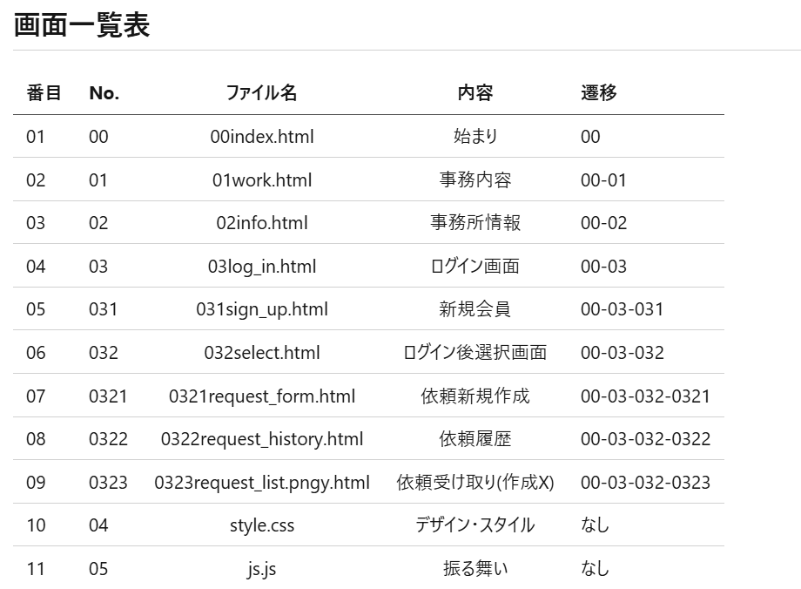

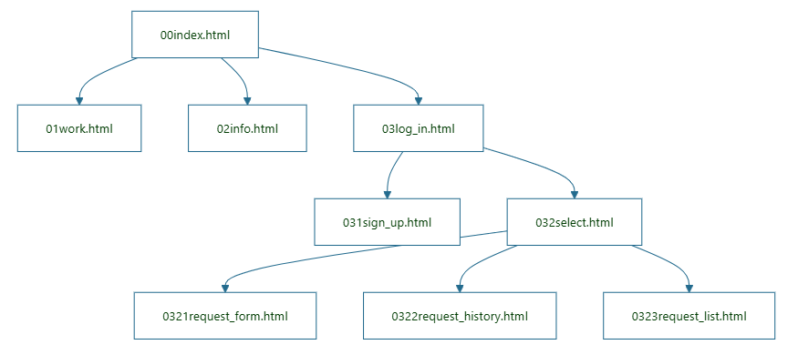

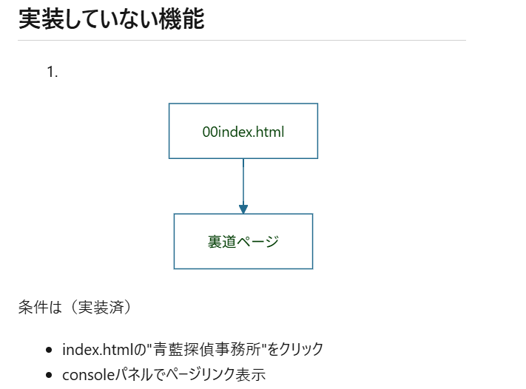

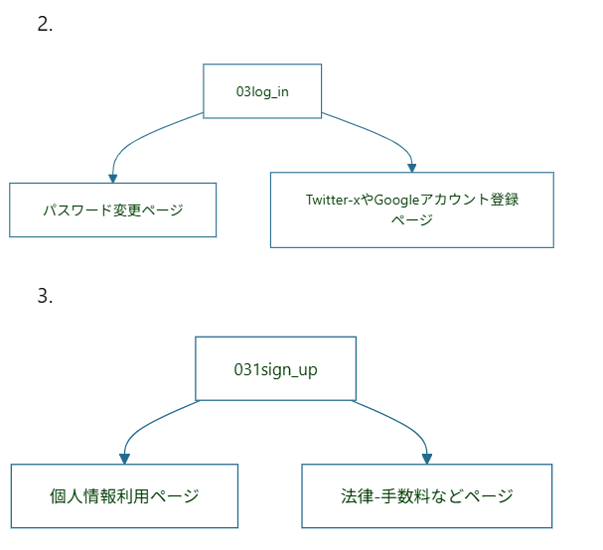

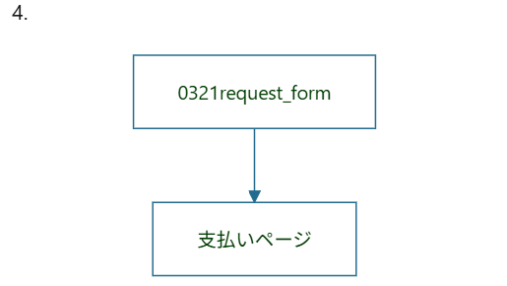

画面設計図
0 | index.html
青藍探偵事務所
HOME
事務内容
事務所情報
依頼履歴

猫探し？浮気調査？ 何でもお申し付けください！



探偵手帳
依頼する

実績
実績（未解決率０％）

詳しく知りたい

1 | work.html | 事務内容

事務内容

なんかの紹介1
なんかの紹介２
なんかの紹介3

実績
時間 なんかの実績1
時間 なんかの実績2
時間 なんかの実績3

未解決率０％

依頼する

2 | info.html | 事務所情報

人員紹介
社長青藍
[紹介文] 「なんか言います」

助手

所在地

電話番号

依頼する

3 |  | 依頼履歴
3.1 | log_in.html

ようこそ
ユーザーID：
パスワード：

ログイン

3.2 | sign_up.html

初めまして

メールアドレス:
ユーザーID：
パスワード：
パスワード確認:

ログイン

3.3 | Select.html | 操作選択

操作を選択してください
新しい依頼作成
依頼履歴見る
依頼を受ける

3.3 | request_history.html | 依頼履歴

依頼履歴
進行状況
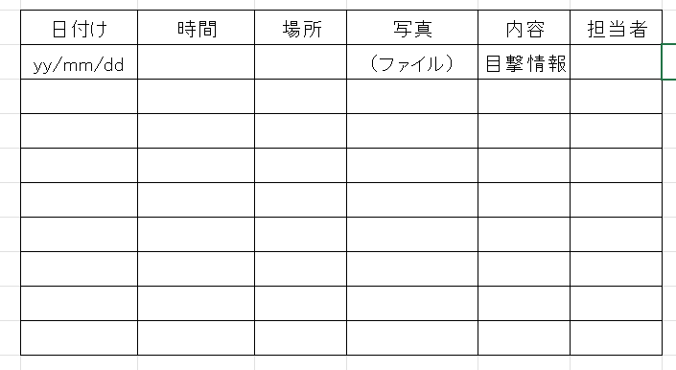

依頼内容


3.4 | request_form.html | 依頼記入フォーム

依頼内容
内容 詳細
終わり時間
ご希望の価格
公開しますか （解決率上がります）

3.5 | request_list.html | 依頼を受ける（作らない）

依頼を受け取る

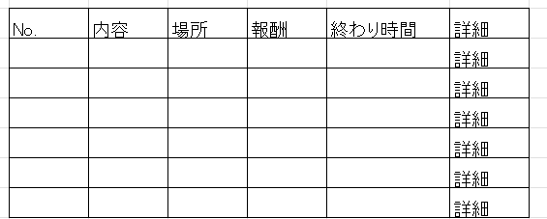

この依頼を受け取る

工夫したこと
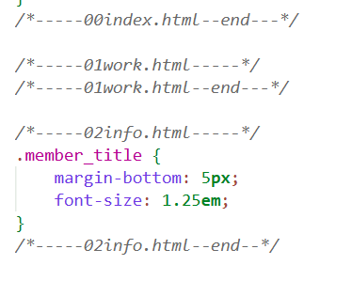
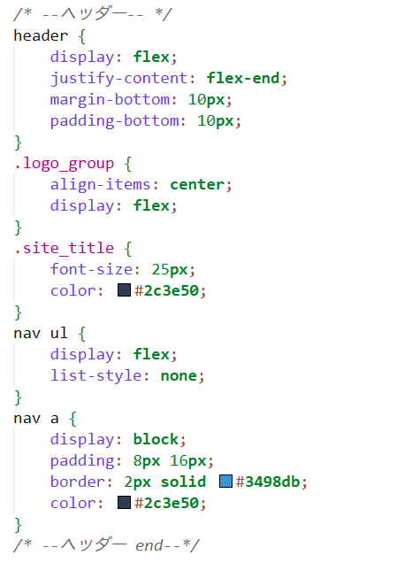
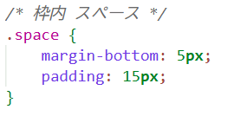
1 | できるだけ実際の画面要素を並びました

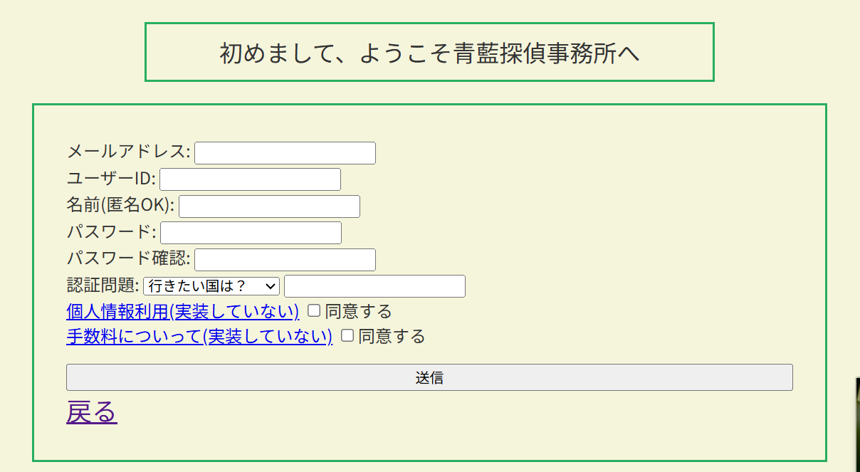

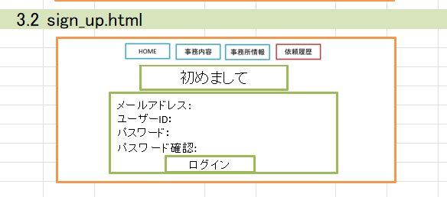

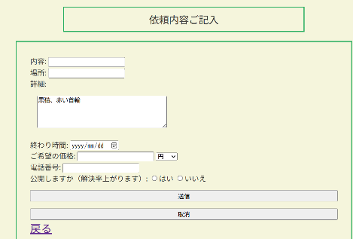
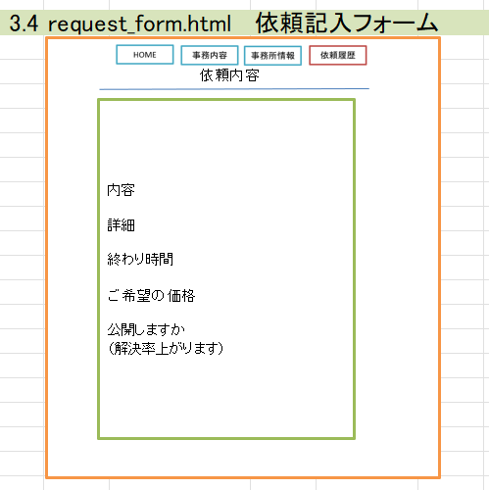

2 | 最初から構成番号を決める
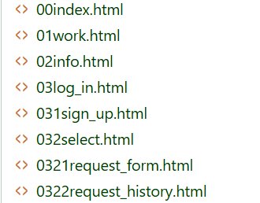

3 | ユーザー視点から 最初開くページ(のリンク)を明確的に置くこと

4 | プログラマ視点から 様式のコメントを詳細記録すること
 | 可読性とメンテナンス性の向上

